H. Encuesta individual
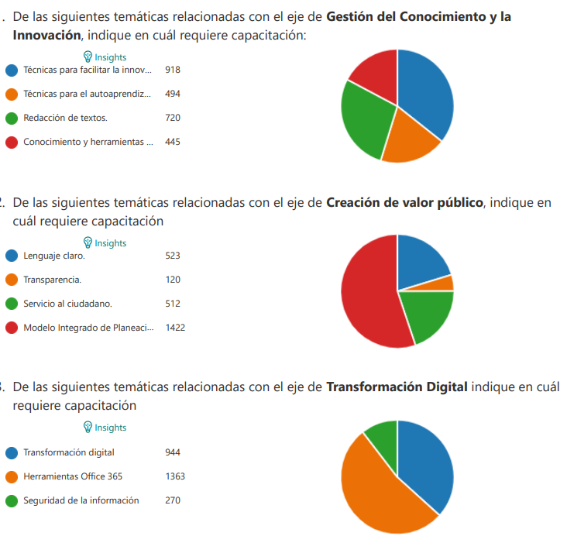
NECESIDADES CAPACITACIÓN IDENTIFICADAS EN ENCUESTA INDIVIDUAL
CONOCIMIENTOS ESENCIALES - COMPETENCIAS COMPORTAMENTALES - COMUNES A TODOS LOS SERVIDORES

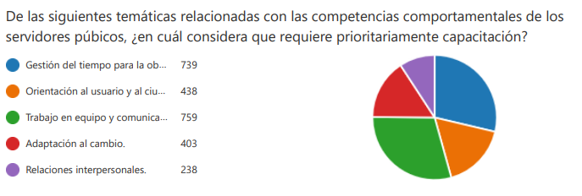

CONOCIMIENTOS ESENCIALES - COMPETENCIAS COMPORTAMENTALES NIVEL DIRECTIVO

CONOCIMIENTOS ESENCIALES - COMPETENCIAS COMPORTAMENTALES SERVIDORES CON PERSONAL A CARGO

CONOCIMIENTOS ESECIALES DE ACUERDO CON LOS EJES TEMATICOS DEL PNFC

